상품제안서
소프트 양장 다이어리 25절/32절 | 상품코드: S42946

 |  |  |  |  |  |  | 02-713-8555 | www.synergygift.co.kr
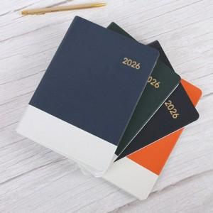

【상세/제작정보】

【인쇄/포장옵션】 | 불박 / OPP(비닐)

【공급단가】 | 수량 | 50~ | 100~ | 300~ | 1,000~ | 3,000~
*VAT별도 | 32절노트식 | 5,850원 | 5,530원 | 5,260원 | 5,130원 | 5,040원
 | 32절투데이 | 6,110원 | 5,780원 | 5,490원 | 5,350원 | 5,260원
 | 25절노트식 | 5,980원 | 5,650원 | 5,380원 | 5,240원 | 5,150원
 | 25절투데이 | 6,240원 | 5,900원 | 5,610원 | 5,470원 | 5,370원

【상품 URL】 | https://www.synergygift.co.kr:443/src/goods_detail.php?gdno=42946

